Hoja1
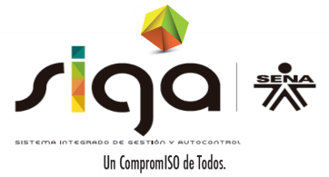
 |  | SERVICIO NACIONAL DE APRENDIZAJE SENA

 |  | PROCEDIMIENTO TRASPASO Y REINTEGRO DE BIENES

 |  | FORMATO MOVIMIENTO DE BIENES

FECHA DE SOLICITUD |  |  | 7/8/16

REGIONAL |  |  |  | NOMBRE |  | #N/A
COD CENTRO |  |  |  | NOMBRE

TIPO SOLICITUD:

INFORMACIÓN ENTREGA DE BIEN
RESPONSABLE DEL BIEN (QUIEN ENTREGA)
TIPO DE IDENTIFICACIÓN |  |  |  |  | N° DE IDENTIFICACIÓN
DEPENDENCIA |  |  |  |  |  |  |  | IP:
CARGO

INFORMACIÓN RECIBO DE BIEN
RESPONSABLE DEL BIEN (QUIEN RECIBE)
TIPO DE IDENTIFICACIÓN |  |  |  |  | N° DE IDENTIFICACIÓN
DEPENDENCIA |  |  |  |  |  |  |  | IP:
CARGO

PLACA SENA | SERIAL | BIEN |  | DESCRIPCION |  |  | OBSERVARCIONES

 |  |  |  |  |  |  |  |  | GIL-F-015 V.03

